adresses
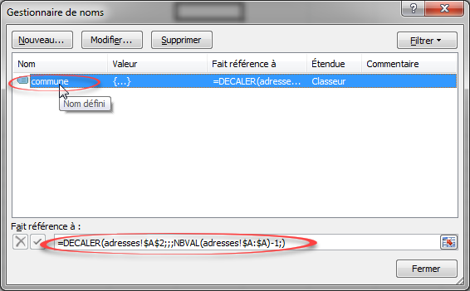
commune | lien
première commune | http://www.chauve.fr/module-Contenus-viewpub-tid-2-pid-104.html1
deuxième commune | http://www.chaumesenretz.fr/associations/

